Oppskrift
Gigante fylt med asparges og fersk ricotta, servert med pesto og fersk aspargesGigante fylt med asparges og fersk ricotta, servert med pesto og fersk asparges
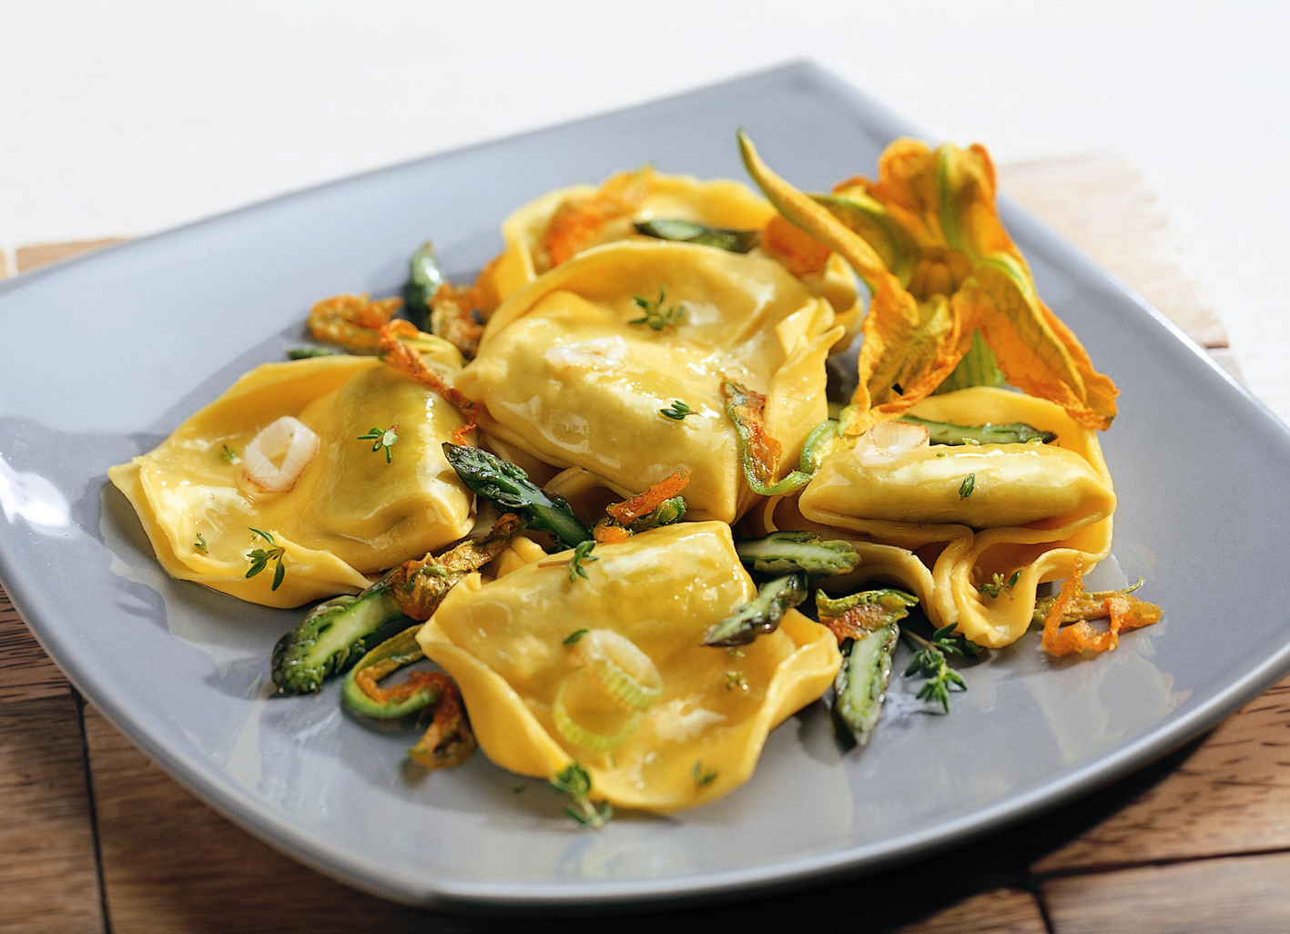

Forkok Giganten. Asparges skrelles og blancheres. Varmes opp i kokende vann sammen med aspargesen. Miks pastaen med pesto og parmesan, og litt salt. Legg Giganten pent på en tallerken. Toppes med asparges og strimler av den soltørkede tomaten. Avslutt med litt mer pesto, parmesan, salt og sort pepper, og gjerne en urtekvast.Forkok Giganten. Asparges skrelles og blancheres. Varmes opp i kokende vann sammen med aspargesen. Miks pastaen med pesto og parmesan, og litt salt. Legg Giganten pent på en tallerken. Toppes med asparges og strimler av den soltørkede tomaten. Avslutt med litt mer pesto, parmesan, salt og sort pepper, og gjerne en urtekvast.
Number of servingsNumber of servings | 1
EPDEPD | ProductProduct | Per servingPer serving |  | TotalTotal |  | QtyPerPackQtyPerPack | PackSizePackSize | PackUnitPackUnit | PackagingPackaging | ItemsItems
 | Laboratorio Tortellini Gigante med Asparges & Ruccola Laboratorio Tortellini Gigante med Asparges & Ruccola | 0.13 | kgkg | 0 | kgkg |  |  |  |  | 0
 | Laboratorio Tortellini Basilikumpesto Laboratorio Tortellini Basilikumpesto | 0.005 | kgkg | 0 | kgkg |  |  |  |  | 0
27130482713048 | Soltørkede Tomater Strimlet Soltørkede Tomater Strimlet | 0.02 | ll | 0 | ll | 3 | 1.88 | ll | 3x1.88l3x1.88l | 0
 | Asparges, fersk Asparges, fersk |  |  | 0 |  |  |  |  |  | 0
 | Parmesanost Parmesanost |  |  | 0 |  |  |  |  |  | 0
 | Salt Salt |  |  | 0 |  |  |  |  |  | 0
 | Sort pepper, knust Sort pepper, knust |  |  | 0 |  |  |  |  |  | 0

 | * Allergens* Allergens

